VYBER
Položka | Název | Specifikace | Množství | Cena bez DPH za kus včetně potisku | Cena celkem bez DPH | Cena celkem bez DPH za jednotlivé položky (Doplní účastník). Pozn.: Cena celkem uvedená v návrhu smlouvy a v krycím listu se musí rovnat součtu zde uvedených jednotlivých cen. | Potisk | Balení | Ilustrační foto
1 | Roll up Basic | Reklamní roll up Basic včetně banneroviny a kompletace, rozměr 100 cm x 200 cm (1670 Kč vč. DPH) | 1 | 2,148.76 | 2,148.76 |  | Konstrukce roll-upu je s 2 podpěrami, kombinace oceli a hliníku. Materiál pro potisk: jde o bannerovinu o plošné hmotnosti cca 430 g/m2 | Baleno v ochraných textilních přenosných obalech | 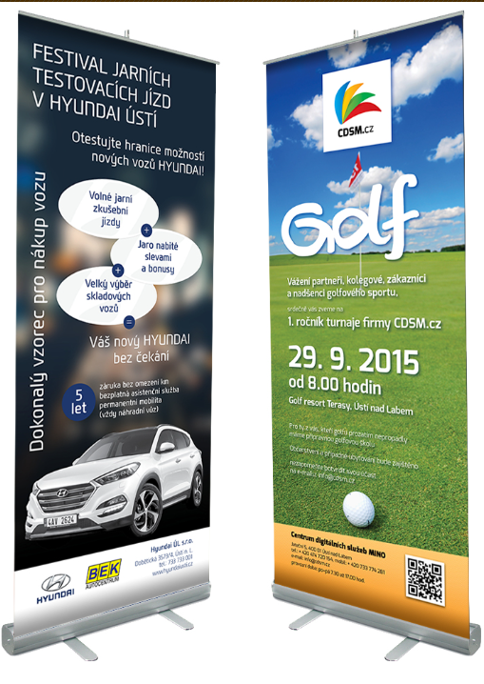
Maximální cena celkem |  |  |  |  | 2,148.76

Zadavatel požaduje kontrolu a korekturu před potištěním zboží. Než bude zboží potištěno, vyhotoveno a dodáno zadavateli, zadavatel požaduje zaslání grafických náhledů. Zadavatel dále požaduje na grafickém návrhu uvést měřítko a velikost potisku. Teprve po schválení těchto grafických návrhů bude možné produkty vyhotovit a dodat.

Ukázky loga - obrázky jsou pouze ilustrační.

